Баг-репорты
№ | Title |  | Precondition | Steps to reproduce | Actual result | Expected result | Attachments
1 | Отсутствует заголовок "Форма обратной связи" |  | Зайти на сайт в профиль по ссылке https://test-stand.gb.ru/seminar_stands/CakeLand-main/contact.html | 1. Проверить наличие заголовка | Отсутствует заголовок "Форма обратной связи" | Форма имеет заголовок "Форма обратной связи" | 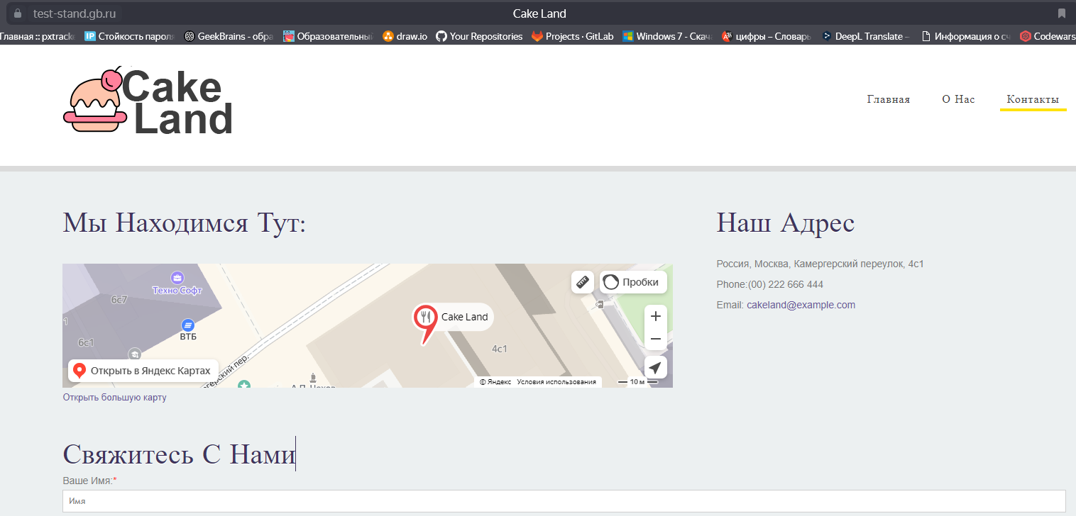

 | Severity | minor | Environment
 | Status | open | ОС: Windows 10 Pro БР: Yandex Версия 24.6.2.786 (64-bit)
№ | Title |  | Precondition | Steps to reproduce | Actual result | Expected result | Attachments
2 | Поле Имя позволяет ввести больше 25 символов (в поле введено 26 символов) |  | Зайти на сайт в профиль по ссылке https://test-stand.gb.ru/seminar_stands/CakeLand-main/contact.html | 1. Ввести в поле Имя больше 25 символов | Поле позволяет ввести больше 25 символов (в поле введено 26 символов) | Поле имя имеет тип text и минимальная длина имени - 1 символ, а максимальная - 25 | 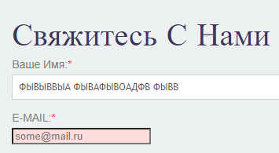

 | Severity | minor | Environment
 | Status | open | ОС: Windows 10 Pro БР: Yandex Версия 24.6.2.786 (64-bit)
№ | Title |  | Precondition | Steps to reproduce | Actual result | Expected result | Attachments
3 | Появляется сообщение "Вы пропусти ли это поле" при не заполненном поле Имя |  | Зайти на сайт в профиль по ссылке https://test-stand.gb.ru/seminar_stands/CakeLand-main/contact.html | 1. Оставить пустым поле Имя | Появляется сообщение "Вы пропусти ли это поле", а должно быть сообщение "Заполните поле" | Если пользователь не указывает в поле данные, то отображается ошибка "Заполните поле" | 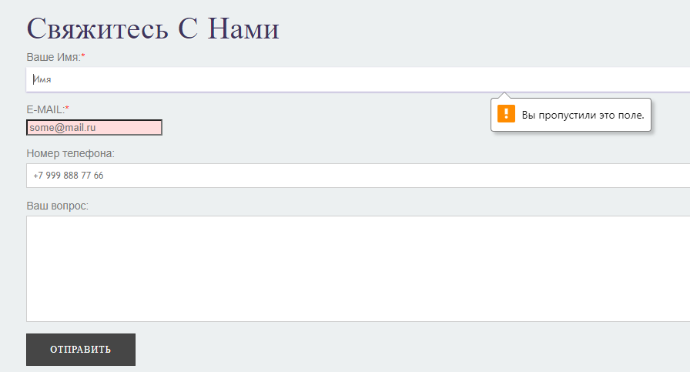
 |  |  |  | 2. Нажать кнопку "Отправить"

 | Severity | minor | Environment
 | Status | open | ОС: Windows 10 Pro БР: Yandex Версия 24.6.2.786 (64-bit)
№ | Title |  | Precondition | Steps to reproduce | Actual result | Expected result | Attachments
4 | Поле Имя позволяет ввести цифры и спецсимволы |  | Зайти на сайт в профиль по ссылке https://test-stand.gb.ru/seminar_stands/CakeLand-main/contact.html | 1. Ввести в поле Имя цифры и спецсимволы | Поле позволяет ввести цифры и спецсимволы | Для полей: имя, сообщение допустимы символы - кириллица, латиница, цифры (кроме поля имя) | 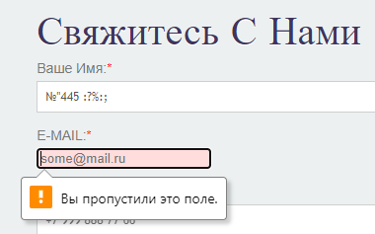

 | Severity | minor | Environment
 | Status | open | ОС: Windows 10 Pro БР: Yandex Версия 24.6.2.786 (64-bit)
№ | Title |  | Precondition | Steps to reproduce | Actual result | Expected result | Attachments
5 | Появляется сообщение "Вы пропусти ли это поле" при не заполненном поле Имя email |  | Зайти на сайт в профиль по ссылке https://test-stand.gb.ru/seminar_stands/CakeLand-main/contact.html | 1. Оставить пустым поле email | Появляется сообщение "Вы пропусти ли это поле", а должно быть сообщение "Заполните поле" | Если пользователь не указывает в поле данные, то отображается ошибка "Заполните поле" | 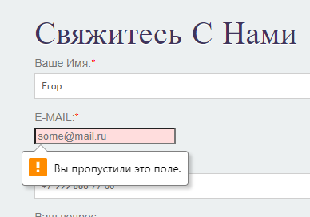
 |  |  |  | 2. Нажать кнопку "Отправить"

 | Severity | minor | Environment
 | Status | open | ОС: Windows 10 Pro БР: Yandex Версия 24.6.2.786 (64-bit)
№ | Title |  | Precondition | Steps to reproduce | Actual result | Expected result | Attachments
6 | Появляется сообщение "Адрес электронной почты должен содержать символ "@" |  | Зайти на сайт в профиль по ссылке https://test-stand.gb.ru/seminar_stands/CakeLand-main/contact.html | 1. В поле email ввести данные без символа "@" | Появляется сообщение "Адрес электронной почты должен содержать символ "@". Похоже, вы его пропустили …", а должно быть сообщение "Заполните поле" | Если пользователь указал данные в поле в некорректном формате, то отображается ошибка "Неверный формат введенных данных"

 | Severity | minor | Environment
 | Status | open | ОС: Windows 10 Pro БР: Yandex Версия 24.6.2.786 (64-bit)
№ | Title |  | Precondition | Steps to reproduce | Actual result | Expected result | Attachments
7 | Для поля "Номер телефона" отсутствует атрибут "required" (обязательность) |  | Зайти на сайт в профиль по ссылке https://test-stand.gb.ru/seminar_stands/CakeLand-main/contact.html | 1. Нажать клавишу F12 | Для поля "Номер телефона" отсутствует атрибут "required" (обязательность) | Поле обязательное для заполнения. | 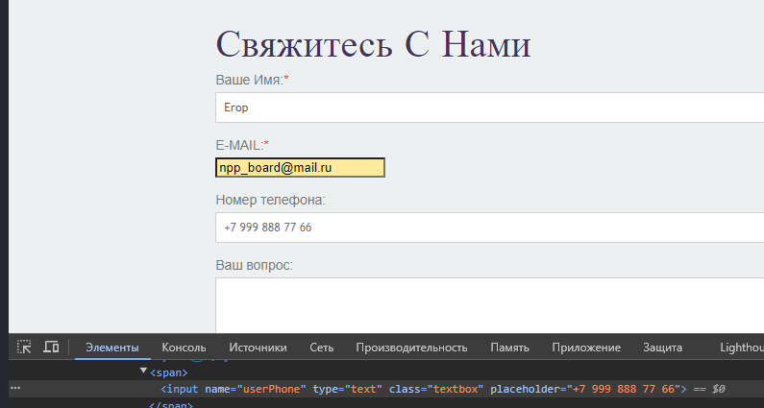
 |  |  |  | 2. Нажать на иконку "Выбрать элемент на странице для проверки…"
 |  |  |  | 3. Щелкнуть мышкой на поле "Номер телефона"
 | Severity | minor | Environment
 | Status | open | ОС: Windows 10 Pro БР: Yandex Версия 24.6.2.786 (64-bit)
№ | Title |  | Precondition | Steps to reproduce | Actual result | Expected result | Attachments
8 | В поле можно ввести больше 18 символов |  | Зайти на сайт в профиль по ссылке https://test-stand.gb.ru/seminar_stands/CakeLand-main/contact.html | 1. Ввести в поле Номер телефона больше 18 символов | В поле можно ввести больше 18 символов (введено 19 символов) | Поле номер телефона имеет тип text и минимальная длина номера - 10 символов, а максимальная - 18

 | Severity | minor | Environment
 | Status | open | ОС: Windows 10 Pro БР: Yandex Версия 24.6.2.786 (64-bit)
№ | Title |  | Precondition | Steps to reproduce | Actual result | Expected result | Attachments
9 | Если поле пустое, не появляется сообщение о необходимости его заполнить и происходить отправка при нажатии на кнопку "Отправить" |  | Зайти на сайт в профиль по ссылке https://test-stand.gb.ru/seminar_stands/CakeLand-main/contact.html | 1. Оставить пустым поле Номер телефона | Если поле пустое, не появляется сообщение о необходимости его заполнить и происходить отправка при нажатии на кнопку "Отправить" | Если пользователь не указывает в поле данные, то отображается ошибка "Заполните поле"
 |  |  |  | 2. Нажать кнопку "Отправить"

 | Severity | minor | Environment
 | Status | open | ОС: Windows 10 Pro БР: Yandex Версия 24.6.2.786 (64-bit)
№ | Title |  | Precondition | Steps to reproduce | Actual result | Expected result | Attachments
10 | В поле Номер телефона позволяет ввети буквы |  | Зайти на сайт в профиль по ссылке https://test-stand.gb.ru/seminar_stands/CakeLand-main/contact.html | 1. Ввести в поле Номер телефона буквы | Поле позволяет ввети буквы | Для поля номер телефона допустимы только цифры и символы: плюс, пробел, открывающиеся и закрывающиеся скобки, дефис.

 | Severity | minor | Environment
 | Status | open | ОС: Windows 10 Pro БР: Yandex Версия 24.6.2.786 (64-bit)
№ | Title |  | Precondition | Steps to reproduce | Actual result | Expected result | Attachments
11 | Не указан тип поля для сообщения |  | Зайти на сайт в профиль по ссылке https://test-stand.gb.ru/seminar_stands/CakeLand-main/contact.html | 1. Нажать клавишу F12 | Не указан тип поля | Поле сообщение имеет тип text | 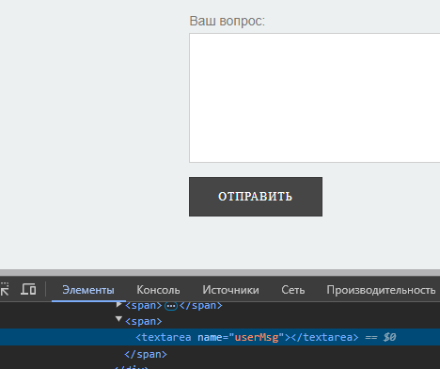
 |  |  |  | 2. Нажать на иконку "Выбрать элемент на странице для проверки…"
 |  |  |  | 3. Щелкнуть мышкой на поле для сообщения
 | Severity | minor | Environment
 | Status | open | ОС: Windows 10 Pro БР: Yandex Версия 24.6.2.786 (64-bit)
№ | Title |  | Precondition | Steps to reproduce | Actual result | Expected result | Attachments
12 | Для поля для сообщщения отсутствует атрибут "required" (обязательность) |  | Зайти на сайт в профиль по ссылке https://test-stand.gb.ru/seminar_stands/CakeLand-main/contact.html | 1. Нажать клавишу F12 | Для поля для сообщщения отсутствует атрибут "required" (обязательность) | Поле обязательное для заполнения.
 |  |  |  | 2. Нажать на иконку "Выбрать элемент на странице для проверки…"
 |  |  |  | 3. Щелкнуть мышкой на поле для сообщения
 | Severity | minor | Environment
 | Status | open | ОС: Windows 10 Pro БР: Yandex Версия 24.6.2.786 (64-bit)
№ | Title |  | Precondition | Steps to reproduce | Actual result | Expected result | Attachments
13 | В поле можно ввести больше 250 символов |  | Зайти на сайт в профиль по ссылке https://test-stand.gb.ru/seminar_stands/CakeLand-main/contact.html | 1. Ввести в поле для сообщения больше 250 символов | В поле можно ввести больше 250 символов (введено 251 символ) | Поле сообщение имеет тип text и минимальная длина имени - 1 символ, а максимальная - 250

 | Severity | minor | Environment
 | Status | open | ОС: Windows 10 Pro БР: Yandex Версия 24.6.2.786 (64-bit)
№ | Title |  | Precondition | Steps to reproduce | Actual result | Expected result | Attachments
14 | Если поле для сообщения пустое, не появляется сообщение о необходимости его заполнить и происходить отправка при нажатии на кнопку "Отправить" |  | Зайти на сайт в профиль по ссылке https://test-stand.gb.ru/seminar_stands/CakeLand-main/contact.html | 1. Оставить пустым поле для сообщения | Если поле пустое, не появляется сообщение о необходимости его заполнить и происходить отправка при нажатии на кнопку "Отправить" | Если пользователь не указывает в поле данные, то отображается ошибка "Заполните поле"
 |  |  |  | 2. Нажать кнопку "Отправить"

 | Severity | minor | Environment
 | Status | open | ОС: Windows 10 Pro БР: Yandex Версия 24.6.2.786 (64-bit)
№ | Title |  | Precondition | Steps to reproduce | Actual result | Expected result | Attachments
15 | Поле для сообщения позволяет ввети спецсимволы |  | Зайти на сайт в профиль по ссылке https://test-stand.gb.ru/seminar_stands/CakeLand-main/contact.html | 1. Ввести в поле для сообщения спецсимволы | Поле позволяет ввети спецсимволы | Для полей: имя, сообщение допустимы символы - кириллица, латиница, цифры (кроме поля имя)

 | Severity | minor | Environment
 | Status | open | ОС: Windows 10 Pro БР: Yandex Версия 24.6.2.786 (64-bit)
№ | Title |  | Precondition | Steps to reproduce | Actual result | Expected result | Attachments
16 | Сообщение об успешной отправке не появляется |  | Зайти на сайт в профиль по ссылке https://test-stand.gb.ru/seminar_stands/CakeLand-main/contact.html | 1. Запонить все поля | Сообщение об успешной отправке не появляется | На форма имеется кнопка "отправить", при нажатии на которую выполняется проверка на клиенте и далее отправляются данные. При успешно отправленном сообщении отображается успешное сообщение "Ваше сообщение отправлено".
 |  |  |  | 2. Нажать кнопку "Отправить"

 | Severity | minor | Environment
 | Status | open | ОС: Windows 10 Pro БР: Yandex Версия 24.6.2.786 (64-bit)

